140. Graphische Darstellung
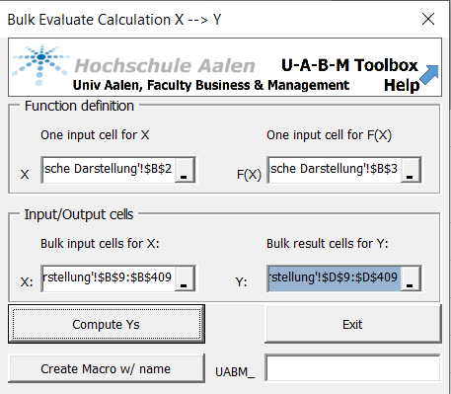
1. Gegeben ist die Funktion |  |  | 2. Diskretisierung: |  | 4. Ergebnis:
X= | 3 |  | Betrachte das Intervall | [ -10 , 10 ] | Ungefähre Ahnung über Funktionsverlauf
F(X) = X^5 - 5X^2 + 4X | 120 |  | Unteres Ende | -10 | Intervall muss besser gewählt werden - kleiner?
 |  |  | Schrittweite | 0.05
 |  |  | Oberes Ende | 10
 | F(X)
3. Wertetabelle und Diagramm aufstellen:

 | x | F(X)

 |  |  |  |  | 3.a Fortschreibung mit MacroRepeat:
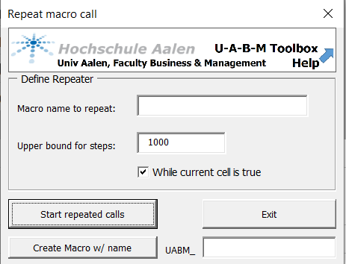

 |  |  |  |  | 3.b Funktionsauswertung mit BulkEval:

141. Verfeinerung Graph. Darst.
1. Gegeben ist die Funktion |  |  | 2. Diskretisierung: Intervall schrittweise eingeschränkt |  | 4. Ergebnis:
X= | 3 |  | Betrachte das Intervall | [ -2,1 , 2,1 ] | Deutlich genaueres Bild über das Verhalten
F(X) = X^5 - 5X^2 + 4X | 120 |  | Unteres Ende | -2.1 | der Funktion.
 |  |  | Schrittweite | 0.1 | Fragen: Nullstellen=?, Hoch/Tief-Punkte=?
 |  |  | Oberes Ende | 2.1

F(X)
 | x
-2.1
-2
-1.9
-1.8
-1.7
-1.6
-1.5
-1.4
-1.3
-1.2
-1.1
-1
-0.9
-0.8
-0.7
-0.6
-0.5
-0.4
-0.3
-0.2
-0.1
6.3837823916E-16
0.1
0.2
0.3
0.4
0.5
0.6
0.7
0.8
0.9
1
1.1
1.2
1.3
1.4
1.5
1.6
1.7
1.8
1.9
2
2.1
3. Wertetabelle und Diagramm aufstellen:
 | x | Fortschreibungs-Bedingung | F(X)
 | -2.1
 | -2
 | -1.9
 | -1.8
 | -1.7
 | -1.6
 | -1.5
 | -1.4
 | -1.3
 | -1.2
 | -1.1
 | -1
 | -0.9
 | -0.8 |  |  |  | 3.a Fortschreibung mit MacroRepeat:
 | -0.7 |  |  |  | Der ursprüngliche Aufruf reicht aus, keine neuen Aufrufe
 | -0.6
 | -0.5
 | -0.4
 | -0.3
 | -0.2
 | -0.1
 | 6.3837823916E-16
 | 0.1
 | 0.2
 | 0.3
 | 0.4 |  |  |  | 3.b Funktionsauswertung mit BulkEval:
 | 0.5 |  |  |  | Wiederholter Aufruf, nach jeder Anpassung des Intervalls
 | 0.6
 | 0.7
 | 0.8
 | 0.9
 | 1
 | 1.1
 | 1.2
 | 1.3
 | 1.4
 | 1.5
 | 1.6
 | 1.7
 | 1.8
 | 1.9
 | 2
 | 2.1

150. Hochpunkte
1. Gegeben ist die Funktion |  |  | 2. Diskretisierung: Intervall schrittweise eingeschränkt |  | 4. Ergebnis: | X | F(X)
X= | 3 |  | Betrachte das Intervall | [ -2,1 , 2,1 ] |  | -1.6444333542 | 3.63
F(X) = X^5 - 5X^2 + 4X | 120 |  | Unteres Ende | -2.1 |  | 0.54391138277 | 1.42
 |  |  | Schrittweite | 0.1 |  | 2.1 | 2.94 | Unechter Hochpunkt(Randende)
 |  |  | Oberes Ende | 2.1

Hochpunkte in Abhängigkeit vom Anfangspunkt
 | x
-2.1
-2
-1.9
-1.8
-1.7
-1.6
-1.5
-1.4
-1.3
-1.2
-1.1
-1
-0.9
-0.8
-0.7
-0.6
-0.5
-0.4
-0.3
-0.2
-0.1
6.3837823916E-16
0.1
0.2
0.3
0.4
0.5
0.6
0.7
0.8
0.9
1
1.1
1.2
1.3
1.4
1.5
1.6
1.7
1.8
1.9
2
2.1
3. Wertetabelle und Diagramm aufstellen:
 | x | F(X) | X-Wert für Max
 | -2.1
 | -2
 | -1.9
 | -1.8
 | -1.7
 | -1.6
 | -1.5
 | -1.4
 | -1.3
 | -1.2
 | -1.1
 | -1
 | -0.9
 | -0.8 |  |  |  | 3.a Aufruf Maximums-Berechnung:
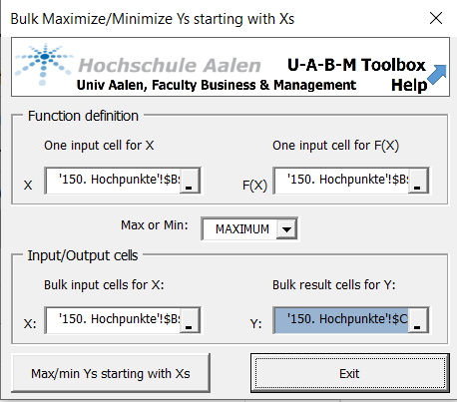
 | -0.7
 | -0.6
 | -0.5
 | -0.4
 | -0.3
 | -0.2
 | -0.1
 | 6.3837823916E-16
 | 0.1
 | 0.2
 | 0.3
 | 0.4
 | 0.5
 | 0.6
 | 0.7
 | 0.8
 | 0.9
 | 1
 | 1.1
 | 1.2 |  |  |  | 3.b Aufruf X-Werte für Maximum berechnen:
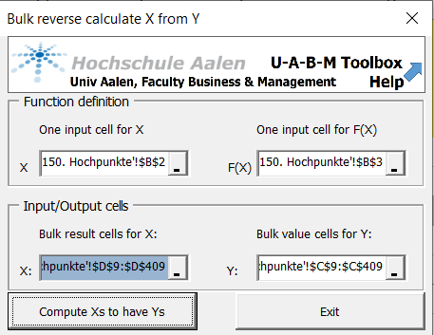
 | 1.3
 | 1.4
 | 1.5
 | 1.6
 | 1.7
 | 1.8
 | 1.9
 | 2
 | 2.1

151. Graph. Darst. mit HochPkte
1. Gegeben ist die Funktion |  |  | 2. Diskretisierung: Intervall schrittweise eingeschränkt |  | 4. Ergebnis: | X | F(X)
X= | 3 |  | Betrachte das Intervall | [ -2,1 , 2,1 ] |  | -1.6444333542 | 3.63
F(X) = X^5 - 5X^2 + 4X | 120 |  | Unteres Ende | -2.1 |  | 0.54391138277 | 1.42
 |  |  | Schrittweite | 0.1 |  | 2.1 | 2.94 | Unechter Hochpunkt(Randende)
 |  |  | Oberes Ende | 2.1
 | F(X)
3. Wertetabelle und Diagramm aufstellen:
 | x | F(X)

 |  |  |  |  | 3.a Aufruf Maximums-Berechnung:

 |  |  |  |  | 3.b Aufruf X-Werte für Maximum berechnen:

160. Tiefpunkte
1. Gegeben ist die Funktion |  |  | 2. Diskretisierung: Intervall schrittweise eingeschränkt |  | 4. Ergebnis: | X | F(X)
X= | 3 |  | Betrachte das Intervall | [ -2,1 , 2,1 ] |  | -2.1 | -2.94 | Unechter Tiefpunkt, Intervallende
F(X) = X^5 - 5X^2 + 4X | 120 |  | Unteres Ende | -2.1 |  | -0.54391329437 | -1.42
 |  |  | Schrittweite | 0.1 |  | 1.6444320475 | -3.63
 |  |  | Oberes Ende | 2.1

Tiefpunkte in Abhängigkeit vom Anfangspunkt
 | x
3. Wertetabelle und Diagramm aufstellen: ToDo!
 | x | F(X) | X-Wert für Max

 |  |  |  |  | 3.a Aufruf Maximums-Berechnung:

 |  |  |  |  | 3.b Aufruf X-Werte für Maximum berechnen:

170. Nullstellen
1. Gegeben ist die Funktion |  |  | 2. Diskretisierung: Intervall schrittweise eingeschränkt |  | 4. Ergebnis: | X | F(X)
X= | 3 |  | Betrachte das Intervall | [ -2,1 , 2,1 ] |  | -2 | 0
F(X) = X^5 - 5X^2 + 4X | 120 |  | Unteres Ende | -2.1 |  | -1 | 0
 | 14400 |  | Schrittweite | 0.1 |  | 0 | 0
 |  |  | Oberes Ende | 2.1 |  | 1 | 0
 |  |  |  |  |  | 2 | 0
Nullstellen in Abhängigkeit vom Anfangspunkt
 | x
3. Wertetabelle und Diagramm aufstellen: ToDo!
 | x | F(X) | X-Wert für Max

 |  |  |  |  | 3.a Aufruf Maximums-Berechnung:

 |  |  |  |  | 3.b Aufruf X-Werte für Maximum berechnen:

200. Grundl der KurvenDisk.
 | Die Grundlagen für die Berechnung von Max/Min

1. | Die EXISTENZ von Maxima und Minima wird vom "Satz vom Minimum und Maximum" garantiert:
 | https://de.wikipedia.org/wiki/Satz_vom_Minimum_und_Maximum
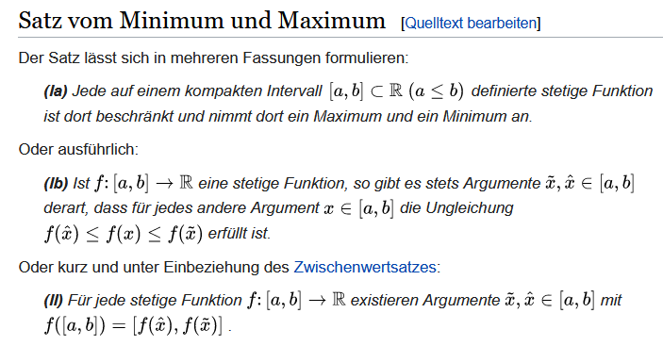
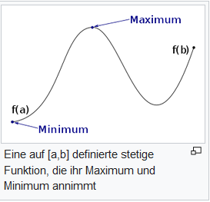

2. | Vergleiche auch die Diskussion unter
 | https://de.wikipedia.org/wiki/Extremwert#Existenz_von_Extrema

 | Schlussfolgerungen
A. | I.d.R. betrachtet man die Max/Min Aufgaben auf kompakten Intervallen

B. | In der IT sind 99,99…% der Funktionen beliebig stetig differenzierbar und können numerisch behandelt werden.
 | Die IT kann numerisch auch mit zusammengesteckten Funktionen umgehen

C. | Schwachpunkt IT (und auch Mathe …): Die Behandlung der Definitionsmenge -- kompakte Menge --.
 | In der IT: Intervalle werden diskretisiert, d.h. mit einer Schrittweite abgetastet
 | vgl. z.B. | 220. Bsp. Quadr. Gleichung'!A1

210. Exkurs Newton-Verfahren
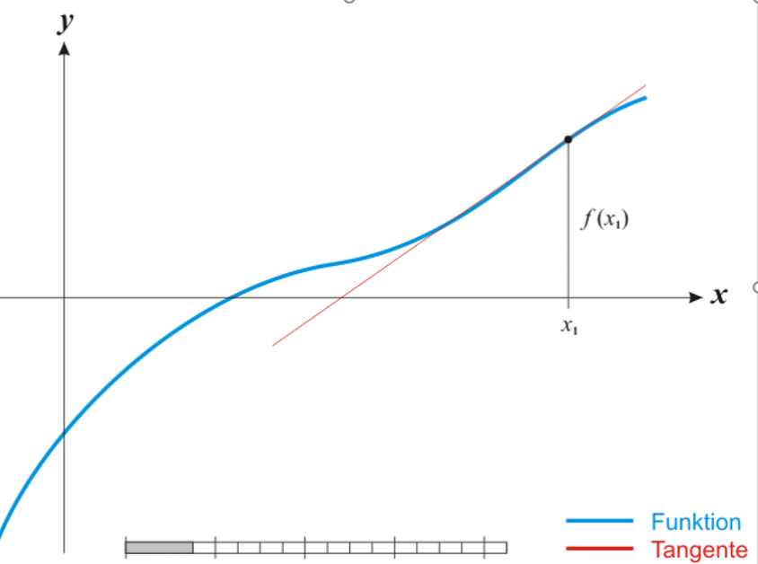
Die Numerik ("Rechnerei des PCs") läuft nach dem Newton-Verfahren, vgl.
Wikipedia | https://de.wikipedia.org/wiki/Newtonverfahren :

Beachte(!):
Die Wahl des Anfangswertes ist *entscheidend* für
das gefundene Ergebnis!

Beispiel: | X^2 - 4 = 0
1 | Startet die Iteration bei X = -4 so konvergiert das
 | Verfahren gegen die Nullstelle X=-2
2 | Startet die Iteration bei X= +4 so konvergiert das
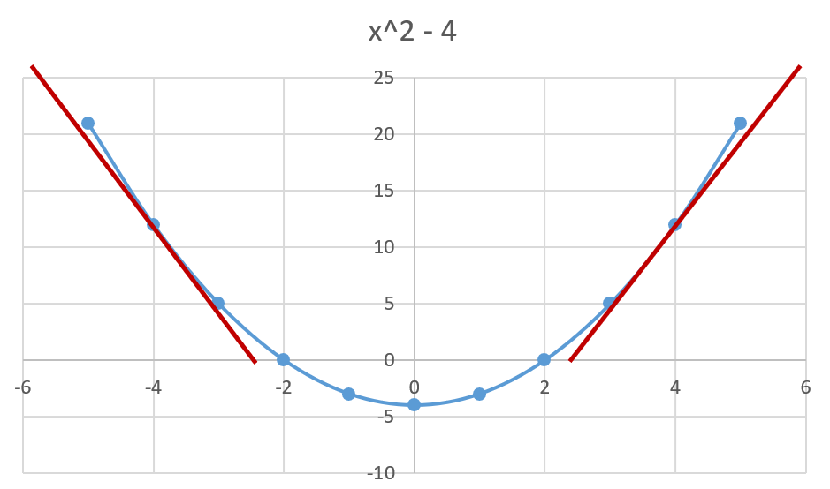
 | Verfahren gegen die Nullstelle X=-2
--> | Vergleiche Diagramm:

220. Bsp. Quadr. Gleichung
Bestimme die Nullstellen der Funktion |  |  | Diskretisierung des Intervalls [-10, 10]:
X= | 5 |  | Ende links: | -10
F(X) = X^2-4 | 21 |  | Schrittweite: | 1
 |  |  | Ende rechts: | 10
Lösung: Minimiere F(X) * F(X). Wege der Quadrierung
wird das Minimum genau die Nullstellen erwischen
 |  |  | x | x^2 - 4
Problem: Mit welchem Anfangswert starten? |  |  | -10 | 96
Lösung: | https://de.wikipedia.org/wiki/Satz_vom_Minimum_und_Maximum |  | -9 | 77
 |  |  | -8 | 60
Für die IT bedeutet dies: |  |  | -7 | 45
1. Suche (im Zweifelsfall rate …) ein hinreichend großes geschlossenes Intervall |  |  | -6 | 32
 | in welchem sich die Nullstellen befinden sollen, z.B. [-10, 10] |  | -5 | 21
2. Neues Problem: Das Intervall [-10, 10] hat ∞ Zahlen …. |  |  | -4 | 12
 | Lösung: Mach das Intervall diskret, d.h. taste es in z.B. Schrittweite 1 ab! |  | -3 | 5
 | vgl. | https://www.hs-aalen.de/uploads/mediapool/media/file/38283/5.0_UABM_MaxMin.pdf | -2 | 0
3. Wende UABM Max/Min Bulk an im UABM Menü: |  |  | -1 | -3
 |  |  | 0 | -4
 |  |  | 1 | -3
 |  |  | 2 | 0
 |  |  | 3 | 5
 |  |  | 4 | 12
 |  |  | 5 | 21
 |  |  | 6 | 32
 |  |  | 7 | 45
 |  |  | 8 | 60
 |  |  | 9 | 77
 |  |  | 10 | 96

